Sistem Girişi
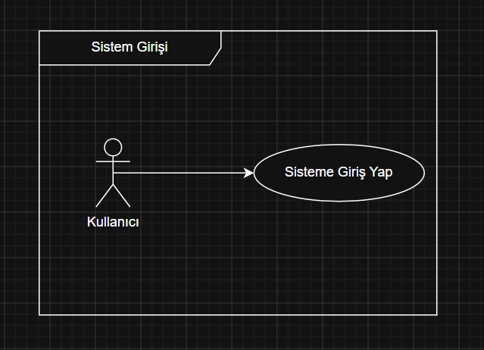
FR_ID | Functional Requirements | ACC ID | Acceptance Criterias | Activity Diagram: | Login
FR-001 | Kullanıcının Sisteme Giriş Yapması | ACC-01 | Kullanıcı adı alanı zorunludur; boş bırakıldığında Login butonu aktif olmamalıdır.
FR-001 | Kullanıcının Sisteme Giriş Yapması | ACC-02 | Kullanıcı adı alanı en fazla 50 karakter kabul etmelidir; bu sınır aşıldığında sistem fazladan karakteri girişe izin vermemelidir.

FR-001 | Kullanıcının Sisteme Giriş Yapması | ACC-03 | Kullanıcı adı alanına girilen değerin başındaki ve sonundaki boşluklar sistem tarafından otomatik olarak temizlenmelidir.
FR-001 | Kullanıcının Sisteme Giriş Yapması | ACC-04 | Kullanıcı adı doğrulaması büyük/küçük harf duyarsız olarak gerçekleştirilmelidir.
FR-001 | Kullanıcının Sisteme Giriş Yapması | ACC-05 | Şifre alanı zorunludur; boş bırakıldığında Login butonu aktif olmamalıdır.
FR-001 | Kullanıcının Sisteme Giriş Yapması | ACC-06 | Şifre alanı en fazla 50 karakter kabul etmelidir; bu sınır aşıldığında sistem fazladan karakteri girişe izin vermemelidir.
FR-001 | Kullanıcının Sisteme Giriş Yapması | ACC-07 | Şifre alanına girilen karakterler varsayılan olarak maskeli (●●●●●) görüntülenmelidir.
FR-001 | Kullanıcının Sisteme Giriş Yapması | ACC-08 | Kullanıcı şifre alanındaki ikonla şifreyi açıp kapatabilmelidir.
FR-001 | Kullanıcının Sisteme Giriş Yapması | ACC-09 | Kullanıcı adı ve şifre alanlarının ikisi de dolu olduğunda Login butonu aktif hale gelmelidir.
FR-001 | Kullanıcının Sisteme Giriş Yapması | ACC-10 | Giriş işlemi başlatıldığında Login butonu pasif duruma geçmeli ve yükleme göstergesi görüntülenmelidir; işlem tamamlandığında yükleme göstergesi kaybolmalıdır.
FR-001 | Kullanıcının Sisteme Giriş Yapması | ACC-11 | Sistem, girilen kullanıcı adı ve şifreyi kurumsal kimlik doğrulama servisi üzerinden doğrulamalıdır.
FR-001 | Kullanıcının Sisteme Giriş Yapması | ACC-12 | Kullanıcı adı veya şifre hatalı olduğunda sistem "Wrong user name or password. Please try again." mesajını kullanıcı adı alanının üzerinde göstermelidir.
FR-001 | Kullanıcının Sisteme Giriş Yapması | ACC-13 | Kullanıcı adı ve şifre doğrulama kurallarına uyuldugunda hata mesajı kalkmalı.
FR-001 | Kullanıcının Sisteme Giriş Yapması | ACC-14 | Hatalı giriş denemesinde oturum oluşturulmamalı ve kullanıcı "Login" ekranında kalmalıdır. | USER
FR-001 | Kullanıcının Sisteme Giriş Yapması | ACC-15 | Kullanıcı art arda 5 başarısız giriş denemesi yaptığında hesap 15 dakika süreyle kilitlenmelidir. | ID (PK)
FR-001 | Kullanıcının Sisteme Giriş Yapması | ACC-16 | Hesap kilitlendiğinde sistem "Your account has been locked. Please try again after 15 minutes." mesajını göstermeli ve Login butonu pasif kalmalıdır. | Username
FR-001 | Kullanıcının Sisteme Giriş Yapması | ACC-17 | Kullanıcı sisteme giriş yaptıktan sonra işlem yapmayı bıraktığında 8 saat sonra sisteme yeniden girmesi gerekir. | PasswordHash
FR-001 | Kullanıcının Sisteme Giriş Yapması | ACC-18 | Başarılı giriş sonrasında kullanıcı [Customer Search] ekranına yönlendirilmelidir. | IsActive
 |  |  |  | CreatedDate
 |  |  |  | UpdatedDate

UC-EACRML 001 - Sisteme Giriş (Login)

Alan | Detay
İsim | Sisteme Giriş
Statü | Onay Bekliyor
Aktörler | Kullanıcı
Ön Koşullar | Kullanıcının sistemde tanımlı aktif bir kurumsal hesabı bulunmalıdır.
Beklenen Çıktı | Kullanıcının oturum tokenı oluşturulur ve Customer Search ekranına yönlendirilir.

 | Adım | Açıklama
Ana Senaryo | Adım 1 | Kullanıcı "Login" ekranını açar.
 | Adım 2 | Kullanıcı Username alanına kullanıcı adını girer.
 | Adım 3 | Kullanıcı Password alanına şifresini girer.
 | Adım 4 | Sistem, her iki alan dolu olduğunda Login butonunu aktif hale getirir.
 | Adım 5 | Kullanıcı Login butonuna tıklar veya Enter tuşuna basar.
 | Adım 6 | Sistem, Login butonunu pasif duruma geçirir ve yükleme göstergesini görüntüler.
 | Adım 7 | Sistem, kullanıcı adı ve şifreyi kurumsal kimlik doğrulama servisi üzerinden doğrular.
 | Adım 8 | Sistem, kullanıcıya ait 8 saatlik oturum tokenı oluşturur.
 | Adım 9 | Sistem, yükleme göstergesini kaldırır ve kullanıcıyı "Customer Search" ekranına yönlendirir.

 | Adım
Alternatif Senaryo 1 |  | Kullanıcı Adı veya Şifre Hatalı
 | Adım 7.1 | Kimlik doğrulama servisi kullanıcı adını veya şifreyi doğrulayamaz.
 | Adım 7.2 | Sistem yükleme göstergesini kaldırır.
 | Adım 7.3 | Sistem oturum oluşturmaz.
 | Adım 7.4 | Sistem "Wrong user name or password. Please try again." mesajını kullanıcı adı alanının üzerinde işaretli gösterir.
 | Adım 7.5 | Kullanıcı "Login" ekranında kalır.
 | Adım 7.6 | Adım 2'ye dön.
Alternatif Senaryo 2 |  | Zorunlu alan boş bırakıldı
 | Adım 4.1 | Kullanıcı adı veya şifre alanlarından biri ya da ikisi boş bırakılır.
 | Adım 4.2 | Sistem Login butonunu aktif hale getirmez.
 | Adım 4.3 | Giriş işlemi tetiklenmez, kullanıcı "Login" ekranında kalır.
 | Adım 4.4 | Adım 2'ye dön.
Alternatif Senaryo 3 |  | Hesap kilitlenme
 | Adım 7.1 | Kullanıcı art arda 5 başarısız giriş denemesi yapar.
 | Adım 7.2 | Sistem hesabı 15 dakika süreyle kilitler.
 | Adım 7.3 | Sistem "Your account has been locked. Please try again after 15 minutes." mesajını gösterir.
 | Adım 7.4 | Login butonu pasif kalır, giriş işlemi tetiklenemez.
 | Adım 7.5 | 15 dakika sonra kilit otomatik olarak kaldırılır.
 | Adım 7.6 | Adım 2'ye dön.
Alternatif Senaryo 4 |  | Kullanıcı şifreyi görüntülemek ister
 | Adım 3.1 | Kullanıcı Password alanındaki göz ikonuna tıklar.
 | Adım 3.2 | Sistem şifre karakterlerini düz metin olarak görüntüler.
 | Adım 3.3 | Kullanıcı göz ikonuna tekrar tıklar.
 | Adım 3.4 | Sistem şifre karakterlerini tekrar maskeler.
 | Adım 3.5 | Adım 4'e dön.
Alternatif Senaryo 5 |  | Oturum süresi doldu
 | Adım 8.1 | Kullanıcının oturum tokenının süresi 8 saat sonra dolar.
 | Adım 8.2 | Sistem oturum tokenını geçersiz kılar.
 | Adım 8.3 | Sistem kullanıcıyı otomatik olarak "Login" ekranına yönlendirir.
 | Adım 8.4 | Adım 1'e dön.

Müşteri Arama ve Görüntüleme
FR_ID | Functional Requirements | ACC-ID | Acceptance Criteria
FR-002 | Müşteri Arama ve Görüntüleme | ACC-01 | Kullanıcı, müşteri arama ekranına girdiğinde sol menüden B2C veya B2B segmentini seçmelidir; varsayılan segment B2C olarak açılmalıdır.
FR-002 | Müşteri Arama ve Görüntüleme | ACC-02 | Seçilen segment değiştiğinde arama filtreleri ve sonuç listesi sıfırlanmalıdır.
FR-002 | Müşteri Arama ve Görüntüleme | ACC-03 | Sistem, arama filtresi olarak şu alanları kullanıcıya sunmalıdır: ID Number, Customer ID, Account Number, GSM Number, First Name, Last Name, Order Number.

FR-002 | Müşteri Arama ve Görüntüleme | ACC-04 | ID Number alanı yalnızca 11 haneli rakamdan oluşmalıdır; bu kurala uymayan girişlerde sistem ilgili alanın altında "Please enter a valid 11-digit ID number." mesajını göstermelidir.
FR-002 | Müşteri Arama ve Görüntüleme | ACC-05 | GSM Number alanı yalnızca rakam kabul etmeli ve en fazla 15 karakter uzunluğunda olmalıdır; bu kurala uymayan girişlerde sistem ilgili alanın altında "Please enter a valid GSM number." mesajını göstermelidir.
FR-002 | Müşteri Arama ve Görüntüleme | ACC-06 | Customer ID alanı yalnızca rakamdan oluşmalı ve en fazla 20 karakter uzunluğunda olmalıdır.
FR-002 | Müşteri Arama ve Görüntüleme | ACC-07 | Account Number alanı alfanümerik karakter kabul etmeli ve en fazla 30 karakter uzunluğunda olmalıdır.
FR-002 | Müşteri Arama ve Görüntüleme | ACC-08 | Order Number alanı alfanümerik karakter kabul etmeli ve en fazla 20 karakter uzunluğunda olmalıdır.
FR-002 | Müşteri Arama ve Görüntüleme | ACC-09 | First Name ve Last Name alanları en fazla 50 karakter uzunluğunda olmalıdır; bu alanlar büyük/küçük harf duyarsız arama yapmalıdır.
FR-002 | Müşteri Arama ve Görüntüleme | ACC-10 | First Name ve Last Name alanlarına girilen değerin başındaki ve sonundaki boşluklar sistem tarafından otomatik olarak temizlenmelidir.
FR-002 | Müşteri Arama ve Görüntüleme | ACC-11 | Tüm arama kriterleri boş olduğunda Search butonu pasif durumda olmalıdır; en az bir alana değer girildiğinde Search butonu aktif hale gelmelidir.
FR-002 | Müşteri Arama ve Görüntüleme | ACC-12 | Firstname /Last Name alanı tek başına geçerli arama kriteri olarak kabul edilmelidir.
FR-002 | Müşteri Arama ve Görüntüleme | ACC-13 | Kullanıcı Clear butonuna tıkladığında tüm arama alanları temizlenmeli, sonuç listesi sıfırlanmalı ve Search butonu pasif duruma geçmelidir.
FR-002 | Müşteri Arama ve Görüntüleme | ACC-14 | Customer ID ve ID Number (TC No) alanları tam eşleşme (Exact Match) ile aranmalıdır.
FR-002 | Müşteri Arama ve Görüntüleme | ACC-15 | First Name ve Last Name alanları birlikte girildiğinde sistem bu alanları AND mantığı ile değerlendirmelidir.
FR-002 | Müşteri Arama ve Görüntüleme | ACC-16 | First Name/Last Name kriteri ile diğer arama kriterleri (Customer ID, ID Number, Account Number, GSM Number ve Order Number) OR mantığı ile değerlendirilmelidir.
FR-002 | Müşteri Arama ve Görüntüleme | ACC-17 | First Name ve Last Name alanları baştan eşleşme (starts with) yöntemi ile arama yapmalıdır; büyük/küçük harf duyarsız olmalıdır. | ER DIAGRAM
FR-002 | Müşteri Arama ve Görüntüleme | ACC-18 | Arama işlemi başlatıldığında Search butonu pasif duruma geçmeli ve sonuç alanında yükleme göstergesi görüntülenmelidir; işlem tamamlandığında yükleme göstergesi kaybolmalıdır.
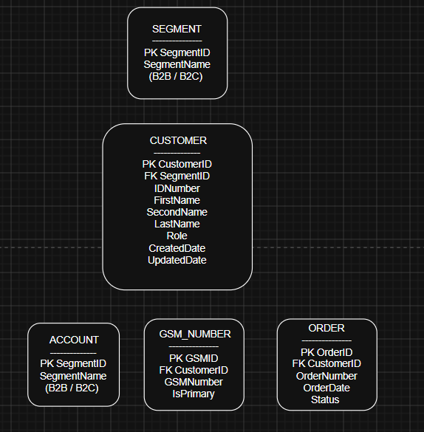
FR-002 | Müşteri Arama ve Görüntüleme | ACC-19 | Sonuç listesi ilk sayfasında en fazla 50 kayıt göstermelidir; kullanıcı diğer kayıtları da görüntülemek isterse sayfalama sistemiyle sayfalar arasında gezinti yaparak görüntüleyebilir.
FR-002 | Müşteri Arama ve Görüntüleme | ACC-20 | Sonuç listesi varsayılan olarak Customer ID'ye göre artan sırada sıralanmalıdır.
FR-002 | Müşteri Arama ve Görüntüleme | ACC-21 | Sonuç listesinde her kayıt için şu sütunlar gösterilmelidir: Customer ID, First Name, Second Name, Last Name, Role, ID Number.
FR-002 | Müşteri Arama ve Görüntüleme | ACC-22 | Sonuç listesindeki Customer ID değeri altı çizili link formatında gösterilmelidir.
FR-002 | Müşteri Arama ve Görüntüleme | ACC-23 | Kullanıcı sonuç listesindeki Customer ID linkine tıkladığında sistem "Customer Info" ekranını aynı sekmede açmalıdır.
FR-002 | Müşteri Arama ve Görüntüleme | ACC-24 | Girilen kriterlere uygun kayıt bulunamadığında sistem sonuç alanında "No customer found! Would you like to create the customer?" mesajını inline olarak göstermelidir.
FR-002 | Müşteri Arama ve Görüntüleme | ACC-25 | Kayıt bulunamadığında mesajın altında Create Customer butonu gösterilmelidir; butona tıklandığında sistem "Create Customer" ekranını aynı sekmede açmalıdır.

UC-EACRML 002 - Müşteri Arama ve Görüntüleme (Customer Search)

Alan | Detay
İsim | Müşteri Arama ve Görüntüleme
Statü | Onay Bekliyor
Aktörler | Kullanıcı
Ön Koşullar | Kullanıcı sisteme başarıyla giriş yapmış olmalıdır.
Beklenen Çıktı | Kullanıcının seçtiği müşterinin Customer Info ekranına yönlendirilmesi

 | Adım | Açıklama
Ana Senaryo | Adım 1 | Kullanıcı sisteme giriş yaptıktan sonra "Customer Search" ekranı açılır.
 | Adım 2 | Sistem varsayılan olarak B2C segmentini seçili halde gösterir.
 | Adım 3 | Kullanıcı sol menüden B2C veya B2B segmentini seçer.
 | Adım 4 | Kullanıcı arama filtresi alanlarından en az birine değer girer.
 | Adım 5 | Sistem girilen değerin format kurallarına uygunluğunu doğrular. |  | Activity Diagram:
 | Adım 6 | Sistem Search butonunu aktif hale getirir. |  | Customer Search
 | Adım 7 | Kullanıcı Search butonuna tıklar.
 | Adım 8 | Sistem Search butonunu pasif duruma geçirir ve sonuç alanında yükleme göstergesini görüntüler.
 | Adım 9 | Sistem girilen kriterlere göre müşteri kayıtlarını sorgular; ID Number, Customer ID, Account Number, GSM Number ve Order Number alanları tam eşleşme, First Name ve Last Name alanları baştan eşleşme (starts with) yöntemiyle çalışır.
 | Adım 10 | Sistem yükleme göstergesini kaldırır ve bulunan müşterileri Customer ID'ye göre artan sırada listeler.
 | Adım 11 | Sonuç listesinde her kayıt için Customer ID, First Name, Second Name, Last Name, Role ve ID Number sütunları gösterilir; Customer ID mavi renkte ve altı çizili link formatında görüntülenir.
 | Adım 12 | Kullanıcı sonuç listesinden bir müşterinin Customer ID linkine tıklar.
 | Adım 13 | Sistem "Customer Info" ekranını aynı sekmede açar.

 | Adım | Açıklama
Alternatif Senaryo 1 |  | Segment değiştirildi
 | Adım 3.1 | Kullanıcı mevcut segmenti değiştirmek için sol menüden diğer segmenti seçer.
 | Adım 3.2 | Sistem arama filtrelerini ve sonuç listesini sıfırlar.
 | Adım 3.3 | Adım 4'e dön.
Alternatif Senaryo 2 |  | Format hatası
 | Adım 5.1 | Girilen değer ilgili alanın format kuralına uymaz (ID Number 11 haneli değil, GSM yalnızca rakam değil vb.).
 | Adım 5.2 | Sistem ilgili alanın altında validasyon hata mesajını gösterir.
 | Adım 5.3 | Search butonu aktif hale gelmez.
 | Adım 5.4 | Adım 4'e dön.
Alternatif Senaryo 3 |  | Sonuç 50 kaydı aşıyor
 | Adım 10.1 | Sorgulama sonucunda 50'den fazla kayıt bulunur.
 | Adım 10.2 | Sistem sonuç alanınının ilk sayfasında 50 kayıt gösterir.
 | Adım 10.3 | Kullanıcı, mevcut sayfayı değiştirip diğer kayıtları görüntüleyebilir.

Alternatif Senaryo 4 |  | Kayıt bulunamadı
 | Adım 10.1 | Girilen kriterlere uygun kayıt bulunamaz.
 | Adım 10.2 | Sistem yükleme göstergesini kaldırır.
 | Adım 10.3 | Sistem sonuç alanında "No customer found! Would you like to create the customer?" mesajını inline olarak gösterir.
 | Adım 10.4 | Sistem mesajın altında Create Customer butonunu görüntüler.
 | Adım 10.5 | Kullanıcı Create Customer butonuna tıklar.
 | Adım 10.6 | Sistem Create Customer ekranını aynı sekmede açar.
 | Adım 10.7 | Alternatif olarak kullanıcı arama kriterlerini güncelleyerek Adım 4'e döner.
Alternatif Senaryo 5 |  | Filtreleri temizle
 | Adım 4.1 | Kullanıcı girilen arama kriterlerini sıfırlamak ister.
 | Adım 4.2 | Kullanıcı Clear butonuna tıklar.
 | Adım 4.3 | Sistem tüm arama alanlarını temizler, sonuç listesini sıfırlar ve Search butonunu pasif duruma geçirir.
 | Adım 4.4 | Adım 4'e dön.

Müşteri Adresinin Güncellenmesi
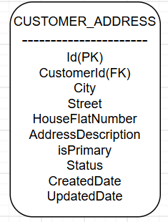
FR_ID | Functional Requirements | ACC-ID | Acceptance Criteria | Activity Diagram: | Costumer Address Update
FR-006 | Müşteri Adresinin Güncellenmesi | ACC-01 | Kullanıcı "Customer Info" ekranındaki Address sekmesine tıkladığında sistem "Address Info" ekranını açmalıdır.
FR-006 | Müşteri Adresinin Güncellenmesi | ACC-02 | "Address Info" ekranında müşteriye ait kayıtlı adresler kart görünümünde görüntülenmelidir.
FR-006 | Müşteri Adresinin Güncellenmesi | ACC-03 | Her adres kartında aşağıdaki bilgiler görüntülenmelidir. -City -Street Name -House / Flat Number -Address Description
FR-006 | Müşteri Adresinin Güncellenmesi | ACC-04 | Her adres kartında "Select as a primary address" seçeneği görüntülenmelidir.
FR-006 | Müşteri Adresinin Güncellenmesi | ACC-05 | Müşterinin yalnızca bir adresi bulunuyorsa "Select as a primary address" seçeneği seçili ve pasif durumda görüntülenmelidir.
FR-006 | Müşteri Adresinin Güncellenmesi | ACC-06 | Müşterinin birden fazla adresi bulunuyorsa kullanıcı "Select as a primary address" seçeneğini kullanarak adreslerden birini birincil adres olarak belirleyebilmelidir.
FR-006 | Müşteri Adresinin Güncellenmesi | ACC-07 | Yeni bir adres birincil adres olarak seçildiğinde sistem daha önce birincil adres olarak işaretlenmiş adresin birincil adres özelliğini kaldırmalıdır.
FR-006 | Müşteri Adresinin Güncellenmesi | ACC-08 | Her adres kartında aksiyon menüsü (⋮) görüntülenmelidir.
FR-006 | Müşteri Adresinin Güncellenmesi | ACC-09 | Aksiyon menüsü açıldığında Edit ve Delete seçenekleri görüntülenmelidir.
FR-006 | Müşteri Adresinin Güncellenmesi | ACC-10 | Kullanıcı Edit seçeneğine tıkladığında sistem "Address Update" penceresini açmalıdır.
FR-006 | Müşteri Adresinin Güncellenmesi | ACC-11 | "Address Update" penceresi açıldığında seçilen adrese ait mevcut bilgiler aşağıdaki alanlarda doldurulmuş olarak görüntülenmelidir. City Street House / Flat Number Address Description
FR-006 | Müşteri Adresinin Güncellenmesi | ACC-12 | "Address Update" ekranında aşağıdaki alanlar düzenlenebilir olmalıdır. City (Zorunlu) Street (Zorunlu) House / Flat Number (Zorunlu) Address Description (Zorunlu)
FR-006 | Müşteri Adresinin Güncellenmesi | ACC-13 | City alanı açılır liste (dropdown) olarak görüntülenmeli ve kullanıcı önceden tanımlı şehirlerden seçim yapabilmelidir.
FR-006 | Müşteri Adresinin Güncellenmesi | ACC-14 | Kullanıcı Cancel butonuna tıkladığında sistem yapılan değişiklikleri kaydetmeden "Address Update" penceresini kapatmalı ve "Address Info" ekranına dönmelidir.
FR-006 | Müşteri Adresinin Güncellenmesi | ACC-15 | Zorunlu alanlardan herhangi biri boş bırakılarak Save butonuna basıldığında sistem ilgili alanları hatalı olarak işaretlemeli ve güncelleme işlemini gerçekleştirmemelidir.
FR-006 | Müşteri Adresinin Güncellenmesi | ACC-16 | Kullanıcı tüm zorunlu alanları doldurarak Save butonuna bastığında sistem adres bilgilerini güncellemeli ve "Address Update" penceresini kapatmalıdır.
FR-006 | Müşteri Adresinin Güncellenmesi | ACC-17 | Adres bilgileri başarıyla güncellendiğinde sistem "Address Info" ekranını görüntülemeli ve güncellenmiş adres bilgilerini ilgili adres kartında göstermelidir.

UC-EACRML 006 - Müşteri Adresinin Güncellenmesi (Update Customer Address)

Alan | Detay
İsim | Müşteri Müşteri Adresinin Güncellenmesi
Statü | Onay Bekliyor
Aktörler | Admin, kullanıcı
Ön Koşullar | Kullanıcı sisteme giriş yapmış olmalı ve Customer Info ekranı görüntüleniyor olmalıdır.
Beklenen Çıktı | Müşterinin adresinin güncellenmesi

 | Adım | Açıklama
Ana Senaryo | Adım 1 | Kullanıcı "Customer Info" ekranındaki Address sekmesine tıklar.
 | Adım 2 | Sistem "Address Info" ekranını açar.
 | Adım 3 | Sistem müşteriye ait kayıtlı adresleri kart görünümünde görüntüler.
 | Adım 4 | Sistem her adres kartında City, Street Name, House/Flat Number ve Address Description bilgilerini görüntüler.
 | Adım 5 | Sistem her adres kartında "Select as a primary address" radiobutton'u görüntüler. (dallanma → AF-3)
 | Adım 6 | Sistem her adres kartında aksiyon menüsünü (⋮) görüntüler.
 | Adım 7 | Kullanıcı güncellemek istediği adres kartındaki aksiyon menüsüne tıklar.
 | Adım 8 | Sistem Edit ve Delete seçeneklerini görüntüler.
 | Adım 9 | Kullanıcı Edit seçeneğine tıklar.
 | Adım 10 | Sistem "Address Update" penceresini açar.
 | Adım 11 | Sistem seçilen adrese ait mevcut City, Street, House/Flat Number ve Address Description bilgilerini ilgili alanlarda doldurulmuş olarak görüntüler.
 | Adım 12 | Sistem City alanını, önceden tanımlı şehirlerden seçim yapılabilen açılır liste olarak görüntüler.
 | Adım 13 | Kullanıcı düzenlenebilir alanları (City, Street, House/Flat Number, Address Description) günceller.
 | Adım 14 | Kullanıcı Save butonuna tıklar. (dallanma → AF-1, AF-2)
 | Adım 15 | Sistem zorunlu alanların doldurulduğunu doğrular.
 | Adım 16 | Sistem adres bilgilerini günceller ve "Address Update" penceresini kapatır.
 | Adım 17 | Sistem "Address Info" ekranını görüntüler ve güncellenmiş bilgileri ilgili adres kartında gösterir.

 | Adım | Açıklama
Alternatif Senaryo 1 |  | Kullanıcının Cancel Butonuna Tıklaması
 | Adım 14.1 | Kullanıcı ana akışın 14. adımında Save yerine Cancel butonuna tıklar.
 | Adım 14.2 | Sistem yapılan değişiklikleri kaydetmez.
 | Adım 14.3 | Sistem "Address Update" penceresini kapatır ve kullanıcıyı Address Info ekranına döndürür.
Alternatif Senaryo 2 |  | Zorunlu Alanın Boş Bırakılması
 | Adım 15.1 | Sistem ana akışın 15. adımında, zorunlu alanlardan (City, Street, House/Flat Number, Address Description) en az birinin boş olduğunu tespit eder.
 | Adım 15.2 | Sistem ilgili alan(lar)ı hatalı olarak işaretler.
 | Adım 15.3 | Sistem güncelleme işlemini gerçekleştirmez, "Address Update" penceresi açık kalır.

Yeni Bir Müşteri Adresinin Ekle
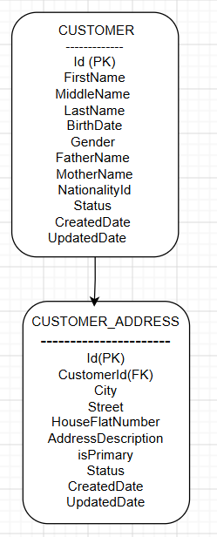
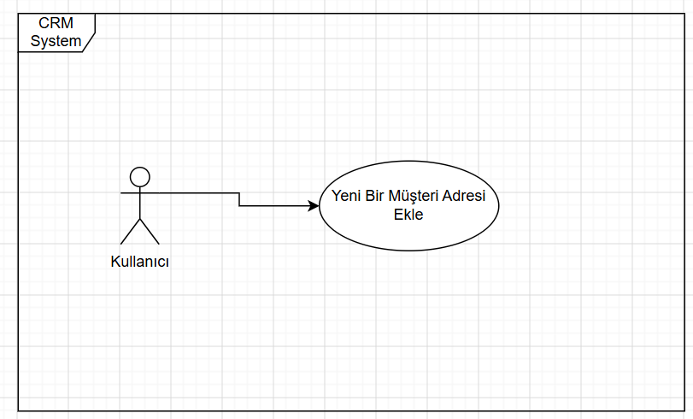
FR_ID | Functional Requirements | ACC-ID | Acceptance Criteria | Activity Diagram: | Add New Customer Address
FR-007 | Yeni Bir Müşteri Adresinin Eklenmesi | ACC-01 | Kullanıcı Add New Address butonuna tıkladığında sistem popup penceresini açmalıdır.
FR-007 | Yeni Bir Müşteri Adresinin Eklenmesi | ACC-02 | Popup'ta City, Street, House/Flat Number ve Address Description alanları görüntülenmelidir. Tümü zorunludur.
FR-007 | Yeni Bir Müşteri Adresinin Eklenmesi | ACC-03 | City alanı açılır liste (dropdown) olmalı, kullanıcı önceden tanımlı şehirlerden seçim yapabilmelidir
FR-007 | Yeni Bir Müşteri Adresinin Eklenmesi | ACC-04 | Popup'ta Save ve Cancel butonları görüntülenmelidir.
FR-007 | Yeni Bir Müşteri Adresinin Eklenmesi | ACC-05 | Kullanıcı Cancel'a tıkladığında sistem kayıt oluşturmadan popup'ı kapatmalı, kullanıcıyı "Address Info" ekranında bırakmalıdır.
FR-007 | Yeni Bir Müşteri Adresinin Eklenmesi | ACC-06 | Zorunlu bir alan boş bırakılıp Save'e basıldığında sistem ilgili alanı hatalı işaretlemeli, kaydı oluşturmamalıdır.
FR-007 | Yeni Bir Müşteri Adresinin Eklenmesi | ACC-07 | Tüm zorunlu alanlar doldurulup Save'e basıldığında sistem yeni adresi kaydetmeli, popup'ı kapatmalıdır.
FR-007 | Yeni Bir Müşteri Adresinin Eklenmesi | ACC-08 | Popup kapandığında sistem yeni adresi, "Address Info" ekranındaki adres kartları arasında görüntülemelidir.

UC-EACRML 007 - Yeni Müşteri Adresinin Eklenmesi (Add New Customer Address)

Alan | Detay
İsim | Müşteri Müşteri Adresinin Güncellenmesi
Statü | Onay Bekliyor
Aktörler | Admin
Ön Koşullar | Müşteri bilgileri sayfasının açık olması
Beklenen Çıktı | Müşterinin silinmesi

 | Adım | Açıklama
Ana Senaryo | Adım 1 | Kullanıcı, Add New Address butonuna tıklar.
 | Adım 2 | Sistem, pop up penceresini açar.
 | Adım 3 | Sistem, City, Street, House/Flat Number ve Address Description alanlarını görüntüler.
 | Adım 4 | Sistem, City alanını önceden tanımlı şehirlerden seçim yapılabilen açılır liste olarak görüntüler.
 | Adım 5 | Sistem, Save ve Cancel butonlarını görüntüler.
 | Adım 6 | Kullanıcı, zorunlu alanları doldurur.
 | Adım 7 | Kullanıcı, Save butonuna tıklar.
 | Adım 8 | Sistem, zorunlu alanların doldurulduğunu doğrular.
 | Adım 9 | Sistem, yeni adres kaydını oluşturur.
 | Adım 10 | Sistem, pop up penceresini kapatır.
 | Adım 11 | Sistem, yeni adresi "Address Info" ekranındaki adres kartları arasında görüntüler.

 | Adım | Kullanıcının Cancel Butonuna Tıklaması
Alternatif Senaryo 1 |  | Kullanıcının Cancel Butonuna Tıklaması
 | Adım 7.1 | Kullanıcı, ana akışın 7. adımında, Save yerine Cancel butonuna tıklar.
 | Adım 7.2 | Sistem, herhangi bir adres kaydı oluşturmaz.
 | Adım 7.3 | Sistem, popup penceresini kapatır ve kullanıcıyı "Address Info" ekranında bırakır.
Alternatif Senaryo 2 |  | Zorunlu Alanın Boş Bırakılması
 | Adım 8.1 | Sistem, ana akışın 8. adımında, zorunlu alanlardan en az birinin boş olduğunu tespit eder.
 | Adım 8.2 | Sistem, ilgili alan(lar)ı hatalı olarak işaretler.
 | Adım 8.3 | Sistem, adres kaydını oluşturmaz, popup açık kalır.

Müşteri Adresinin Silinmesi
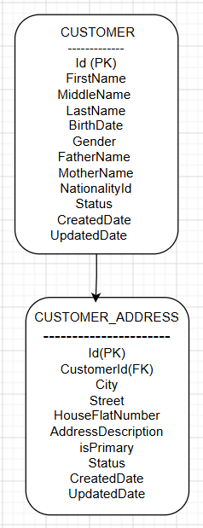
 |  |  |  | Activity Diagram: | Customer Delete Address
FR_ID | Functional Requirements | ACC-ID | Acceptance Criteria
FR-008 | Müşteri Adresinin Silinmesi | ACC-01 | Her adres kartının aksiyon menüsünde Delete seçeneği görüntülenmelidir.
FR-008 | Müşteri Adresinin Silinmesi | ACC-02 | Müşterinin tek adresi varsa Delete seçeneği pasif (disabled) olmalıdır.
FR-008 | Müşteri Adresinin Silinmesi | ACC-03 | Müşterinin iki veya daha fazla adresi varsa Delete seçeneği aktif olmalıdır.
FR-008 | Müşteri Adresinin Silinmesi | ACC-04 | Kullanıcı Delete seçeneğine tıkladığında sistem seçilen adres kaydını silmelidir.
FR-008 | Müşteri Adresinin Silinmesi | ACC-05 | Silme tamamlandığında sistem "Address Info" ekranını güncellemeli; silinen kart listeden kaldırılmalı, kalan kartlar görüntülenmeye devam etmelidir.

UC - EACRML 008 - Müşteri Adresinin Silinmesi (Delete Customer Address)

Alan | Detay
İsim | Müşteri Adresinin Silinmesi
Statü | Onay Bekliyor
Aktörler | Admin
Ön Koşullar | Address Info ekranının açık olması ve müşteriye ait en az bir adres kaydının bulunması
Beklenen Çıktı | Seçilen adres kaydının silinmesi

 | Adım | Açıklama
Ana Senaryo | Adım 1 | Sistem, her adres kartının aksiyon menüsünde Delete seçeneğini görüntüler.
 | Adım 2 | Sistem, müşterinin iki veya daha fazla adresi bulunduğunu tespit eder ve Delete seçeneğini aktif gösterir.
 | Adım 3 | Kullanıcı, silmek istediği adres kartındaki aksiyon menüsüne tıklar.
 | Adım 4 | Kullanıcı, Delete seçeneğine tıklar.
 | Adım 5 | Sistem, seçilen adres kaydını siler.
 | Adım 6 | Sistem, "Address Info" ekranını güncelleyerek silinen kartı listeden kaldırır.
 | Adım 7 | Sistem, kalan adres kartlarını görüntülemeye devam eder.

 | Adım | Müşterinin Tek Adresi Bulunması
Alternatif Senaryo 1 | Adım 2.1 | Sistem, ana akışın 2. adımında, müşterinin tek bir adres kaydı bulunduğunu tespit eder.
 | Adım 2.2 | Sistem, Delete seçeneğini pasif (disabled) durumda görüntüler.

Müşteri Kontakt Bilgilerinin Gü
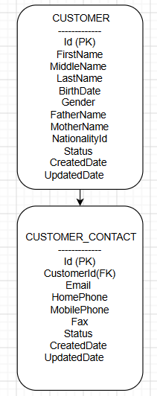
FR_ID | Functional Requirements | ACC-ID | Acceptance Criteria | Activity Diagram: | Customer Medium Update
FR-009 | Müşteri İletişim Bilgilerini Güncelleme | ACC-01 | Kullanıcı "Contact Medium" sekmesine tıkladığında sistem Contact Medium ekranını açmalıdır.
FR-009 | Müşteri İletişim Bilgilerini Güncelleme | ACC-02 | Sistem müşteriye ait mevcut iletişim bilgilerini salt okunur olarak görüntülemelidir.
FR-009 | Müşteri İletişim Bilgilerini Güncelleme | ACC-03 | Başlığın yanında Edit ikonu görüntülenmelidir.
FR-009 | Müşteri İletişim Bilgilerini Güncelleme | ACC-04 | Kullanıcı Edit ikonuna tıkladığında sistem "Contact Medium Update" ekranını açmalıdır.
FR-009 | Müşteri İletişim Bilgilerini Güncelleme | ACC-05 | Update ekranında Email (zorunlu), Home Phone (opsiyonel), Mobile Phone (zorunlu) ve Fax (opsiyonel) alanları mevcut değerlerle doldurulmuş ve düzenlenebilir olmalıdır.
FR-009 | Müşteri İletişim Bilgilerini Güncelleme | ACC-06 | "Update" ekranında Save ve Cancel butonları görüntülenmelidir.
FR-009 | Müşteri İletişim Bilgilerini Güncelleme | ACC-07 | Kullanıcı Cancel'a tıkladığında sistem değişiklik kaydetmeden "Contact Medium" ekranına dönmelidir.
FR-009 | Müşteri İletişim Bilgilerini Güncelleme | ACC-08 | Email veya Mobile Phone boş bırakılıp Save'e basıldığında sistem ilgili alanı hatalı işaretlemeli, güncellemeyi gerçekleştirmemelidir.
FR-009 | Müşteri İletişim Bilgilerini Güncelleme | ACC-09 | Email geçersiz formatta girilip Save'e basıldığında sistem "Email must be a valid email address." mesajını göstermeli, güncellemeyi gerçekleştirmemelidir.
FR-009 | Müşteri İletişim Bilgilerini Güncelleme | ACC-10 | Zorunlu alanlar geçerli formatta doldurulup Save'e basıldığında sistem iletişim bilgilerini güncellemelidir.
FR-009 | Müşteri İletişim Bilgilerini Güncelleme | ACC-11 | Güncelleme sonrası sistem "Contact Medium" ekranını açmalı, güncellenmiş bilgileri görüntülemelidir.

UC - EACRML 009 - Müşteri Kontakt Bilgilerinin Güncellenmesi

Alan | Detay
İsim | Müşteri İletişim Bilgilerini Güncelleme
Statü | Onay Bekliyor
Aktörler | Admin
Ön Koşullar | Customer Info ekranının açık olması
Beklenen Çıktı | Müşterinin iletişim bilgilerinin güncellenmesi
 | Adım | Açıklama
Ana Senaryo | Adım 1 | Kullanıcı, "Customer Info" ekranındaki Contact Medium sekmesine tıklar.
 | Adım 2 | Sistem, "Contact Medium" ekranını açar.
 | Adım 3 | Sistem, müşteriye ait mevcut iletişim bilgilerini salt okunur olarak görüntüler.
 | Adım 4 | Sistem, başlığın yanında Edit ikonunu görüntüler.
 | Adım 5 | Kullanıcı, Edit ikonuna tıklar.
 | Adım 6 | Sistem, "Contact Medium Update" ekranını açar.
 | Adım 7 | Sistem, Email, Home Phone, Mobile Phone ve Fax alanlarını mevcut değerlerle doldurulmuş ve düzenlenebilir olarak görüntüler.
 | Adım 8 | Sistem, Save ve Cancel butonlarını görüntüler.
 | Adım 9 | Kullanıcı, zorunlu alanları (Email, Mobile Phone) geçerli formatta doldurur.
 | Adım 10 | Kullanıcı, Save butonuna tıklar.
 | Adım 11 | Sistem, zorunlu alanların doldurulduğunu doğrular.
 | Adım 12 | Sistem, Email formatının geçerli olduğunu doğrular.
 | Adım 13 | Sistem, iletişim bilgilerini günceller.
 | Adım 14 | Sistem, "Contact Medium" ekranını açar ve güncellenmiş bilgileri görüntüler.
Alternatif Senaryo 1 |  | Kullanıcının Cancel Butonuna Tıklaması
 | Adım 10.1 | Kullanıcı, ana akışın 10. adımında, Save yerine Cancel butonuna tıklar.
 | Adım 10.2 | Sistem, herhangi bir değişikliği kaydetmez.
 | Adım 10.3 | Sistem, kullanıcıyı "Contact Medium" ekranına yönlendirir.
Alternatif Senaryo 2 |  | Zorunlu Alanın Boş Bırakılması
 | Adım 11.1 | Sistem, ana akışın 11. adımında, Email veya Mobile Phone alanlarından birinin boş olduğunu tespit eder.
 | Adım 11.2 | Sistem, ilgili alanı hatalı olarak işaretler.
 | Adım 11.3 | Sistem, güncelleme işlemini gerçekleştirmez.
Alternatif Senaryo 3 |  | Email Alanına Geçersiz Format Girilmesi
 | Adım 12.1 | Sistem, ana akışın 12. adımında, Email alanının geçerli formatta olmadığını tespit eder.
 | Adım 12.2 | Sistem, "Email must be a valid email address." hata mesajını görüntüler.
 | Adım 12.3 | Sistem, güncelleme işlemini gerçekleştirmez.

Fatura Hesabına Bağlı Ürün Deta
FR_ID | Functional Requirements | ACC-ID | Acceptance Criteria | Activity Diagram: | Billing Account Show Detail
FR-013 | Fatura Hesabına Bağlı Ürün Detaylarının Gösterilmesi | ACC-01 | "Customer Account" ekranında her fatura hesabı satırının sol tarafında Expand/Collapse ikonu görüntülenmelidir.
FR-013 | Fatura Hesabına Bağlı Ürün Detaylarının Gösterilmesi | ACC-02 | Kullanıcı genişletme ikonuna tıkladığında sistem seçilen fatura hesabına bağlı ürünleri görüntülemelidir.
FR-013 | Fatura Hesabına Bağlı Ürün Detaylarının Gösterilmesi | ACC-03 | Seçilen fatura hesabına bağlı ürün bulunmuyorsa sistem ürün detay tablosunu görüntülememelidir.
FR-013 | Fatura Hesabına Bağlı Ürün Detaylarının Gösterilmesi | ACC-04 | Ürün detay tablosunda şu sütunlar görüntülenmelidir: Product ID, Product Name, Campaign Name, Campaign ID, Action.
FR-013 | Fatura Hesabına Bağlı Ürün Detaylarının Gösterilmesi | ACC-05 | Kullanıcı daraltma ikonuna tıkladığında sistem ürün detay tablosunu gizlemelidir.
FR-013 | Fatura Hesabına Bağlı Ürün Detaylarının Gösterilmesi | ACC-06 | Ürün detay tablosundaki her kayıt için View ikonu görüntülenmelidir.
FR-013 | Fatura Hesabına Bağlı Ürün Detaylarının Gösterilmesi | ACC-07 | Kullanıcı View ikonuna tıkladığında sistem Product Detail modal penceresini açmalıdır.
FR-013 | Fatura Hesabına Bağlı Ürün Detaylarının Gösterilmesi | ACC-08 | Product Detail modal penceresinde şu bilgiler görüntülenmelidir: Product Offer Name, Product Offer ID, Product Spec ID, Product Char, Address
FR-013 | Fatura Hesabına Bağlı Ürün Detaylarının Gösterilmesi | ACC-09 | Product Detail modal penceresi salt okunur (read-only) olarak görüntülenmelidir.
FR-013 | Fatura Hesabına Bağlı Ürün Detaylarının Gösterilmesi | ACC-10 | Product Detail modal penceresinde Close butonu veya kapatma ikonu görüntülenmelidir.
FR-013 | Fatura Hesabına Bağlı Ürün Detaylarının Gösterilmesi | ACC-11 | Kullanıcı Close butonuna veya kapatma ikonuna tıkladığında sistem modal pencereyi kapatmalı ve kullanıcıyı "Customer Account" ekranında bırakmalıdır.
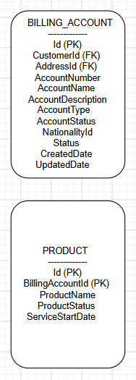
FR-013 | Fatura Hesabına Bağlı Ürün Detaylarının Gösterilmesi | ACC-12 | Ürün detay tablosunda Delete ikonu görüntülenmelidir.
FR-013 | Fatura Hesabına Bağlı Ürün Detaylarının Gösterilmesi | ACC-13 | Kullanıcı Delete ikonuna tıkladığında sistem ürün iptal sürecini başlatmamalıdır; bu fonksiyon mevcut proje kapsamı dışındadır ve herhangi bir işlem gerçekleştirilmemelidir.

UC-EACRML 013 — Fatura Hesabına Bağlı Ürün Detaylarının Gösterilmesi (Product Details Linked to the Account )

Alan | Detay
İsim | Fatura Hesabına Bağlı Ürün Detaylarının Gösterilmesi
Statü | Onay Bekliyor
Aktörler | Admin
Ön Koşullar | Customer Account ekranının açık olması ve müşteriye ait en az bir fatura hesabının bulunması
Beklenen Çıktı | Seçilen fatura hesabına bağlı ürün detaylarının salt okunur şekilde görüntülenmesi

 | Adım | Açıklama
Ana Senaryo | Adım 1 | Kullanıcı, fatura hesabı satırının solundaki Expand ikonuna tıklar.
 | Adım 2 | Sistem, seçilen fatura hesabına bağlı ürünleri tablo halinde görüntüler.
 | Adım 3 | Sistem, ürün detay tablosunda Product ID, Product Name, Campaign Name, Campaign ID ve Action sütunlarını görüntüler.
 | Adım 4 | Kullanıcı, incelemek istediği ürün satırındaki View ikonuna tıklar.
 | Adım 5 | Sistem, Product Detail modal penceresini açar.
 | Adım 6 | Sistem, Product Offer Name, Product Offer ID, Product Spec ID, Product Char ve Address bilgilerini salt okunur olarak görüntüler.
 | Adım 7 | Kullanıcı, Close butonuna veya kapatma ikonuna tıklar.
 | Adım 8 | Sistem, modal pencereyi kapatır ve kullanıcıyı "Customer Account" ekranında bırakır.
Alternatif Senaryo 1 | Adım | Bağlı Ürün Bulunmaması
 | Adım 2.1 | Sistem, ana akışın 2. adımında seçilen fatura hesabına bağlı ürün bulunmadığını tespit eder.
 | Adım 2.2 | Sistem, ürün detay tablosunu görüntülemez.
Alternatif Senaryo 2 | Adım | Kullanıcının Daraltma (Collapse) İkonuna Tıklaması
 | Adım 2.1 | Kullanıcı, genişletilmiş fatura hesabı satırındaki Collapse ikonuna tıklar.
 | Adım 2.2 | Sistem, ürün detay tablosunu gizler.
Alternatif Senaryo 3 | Adım | Kullanıcının Delete İkonuna Tıklaması
 | Adım 4.1 | Kullanıcı, ürün detay tablosundaki bir satırda Delete ikonuna tıklar.
 | Adım 4.2 | Sistem, ürün iptal sürecini başlatmaz.
 | Adım 4.3 | Sistem, bu fonksiyon mevcut proje kapsamı dışında olduğundan herhangi bir işlem gerçekleştirmez.

Teklif Seçimi
FR_ID | Functional Requirements | ACC-ID | Acceptance Criteria
FR-014 | Teklif Seçimi | ACC-01 | Kullanıcı Start New Sale butonuna tıkladığında sistem "Offer Selection" ekranını açmalıdır. | Activity Diagram: | Offer Selection
FR-014 | Teklif Seçimi | ACC-02 | "Offer Selection" ekranında Catalog ve Campaign bilgileri ayrı sekmeler (tab) halinde görüntülenmelidir.
FR-014 | Teklif Seçimi | ACC-03 | Catalog sekmesinde Catalog Selection, Prod Offer ID, Prod Offer Name arama alanları, Search butonu ve sonuç tablosu (Prod Offer ID, Prod Offer Name) görüntülenmelidir.
FR-014 | Teklif Seçimi | ACC-04 | Campaign sekmesinde Campaign Selection, Campaign ID, Campaign Name arama alanları, Search butonu ve sonuç tablosu (Campaign ID, Prod Offer ID, Prod Offer Name) görüntülenmelidir.
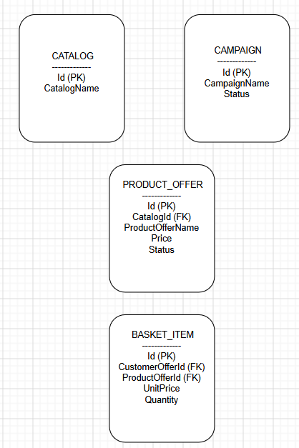
FR-014 | Teklif Seçimi | ACC-05 | Kullanıcı Search butonuna tıkladığında sistem girilen arama kriterlerine uyan kayıtları ilgili sekmenin sonuç tablosunda listelemelidir.
FR-014 | Teklif Seçimi | ACC-06 | Kullanıcı sonuç tablosundan bir ürün teklifi seçip Add to Basket'e tıkladığında sistem seçilen ürünü sepete eklemelidir.
FR-014 | Teklif Seçimi | ACC-07 | Kullanıcı sonuç tablosundan bir kampanya seçip Add to Basket'e tıkladığında sistem kampanyaya bağlı tüm ürün tekliflerini otomatik olarak sepete eklemelidir.
FR-014 | Teklif Seçimi | ACC-08 | Kullanıcı aynı ürün teklifini veya kampanyayı sepete birden fazla kez ekleyememelidir.
FR-014 | Teklif Seçimi | ACC-09 | Basket alanında her satır için ürün/kampanya kimliği, adı ve fiyatı görüntülenmelidir.
FR-014 | Teklif Seçimi | ACC-10 | Basket alanında Total Amount, sepetteki tüm kalemlerin fiyatlarının toplamı olarak görüntülenmelidir.
FR-014 | Teklif Seçimi | ACC-11 | Kullanıcı Clear butonuna tıkladığında sistem sepetteki tüm ürün ve kampanyaları kaldırmalıdır.
FR-014 | Teklif Seçimi | ACC-12 | Basket boş olduğu sürece Next butonu pasif (disabled) durumda olmalıdır.
FR-015 | Teklif Seçimi | ACC-13 | Sepette en az bir ürün veya kampanya bulunduğunda Next butonu aktif hale gelmelidir.
FR-016 | Teklif Seçimi | ACC-14 | Kullanıcı Next butonuna tıkladığında sistem "Product Configuration" ekranını (FR-015) açmalıdır.

UC-EACRML 014 — Teklif Seçimi (Offer Selection)

Alan | Detay
İsim | Teklif Seçimi
Statü | Onay Bekliyor
Aktörler | Admin
Ön Koşullar | Customer Account ekranının açık olması ve ilgili fatura hesabının bulunması
Beklenen Çıktı | Sepete eklenen ürün/kampanya bilgileriyle Product Configuration adımına geçilmesi
 | Adım | Açıklama
Ana Senaryo | Adım 1 | Kullanıcı, ilgili fatura hesabı satırında Start New Sale butonuna tıklar.
 | Adım 2 | Sistem, "Offer Selection" ekranını açar.
 | Adım 3 | Sistem, Catalog ve Campaign sekmelerini görüntüler.
 | Adım 4 | Kullanıcı, Catalog sekmesinde Prod Offer ID veya Prod Offer Name arama kriterini girer.
 | Adım 5 | Kullanıcı, Search butonuna tıklar.
 | Adım 6 | Sistem, kriterlere uyan ürün tekliflerini sonuç tablosunda listeler.
 | Adım 7 | Kullanıcı, listeden bir ürün teklifi seçer.
 | Adım 8 | Kullanıcı, Add to Basket butonuna tıklar.
 | Adım 9 | Sistem, seçilen ürünü sepete ekler ve Basket alanında kimlik, ad ve fiyat bilgisiyle görüntüler.
 | Adım 10 | Sistem, Total Amount bilgisini sepetteki kalemlerin toplamı olarak günceller.
 | Adım 11 | Sistem, sepette en az bir kalem bulunduğundan Next butonunu aktif hale getirir.
 | Adım 12 | Kullanıcı, Next butonuna tıklar.
 | Adım 13 | Sistem, "Product Configuration" ekranını (FR-015) açar.
Alternatif Senaryo 1 |  | Kullanıcının Campaign Sekmesinden Seçim Yapması
 | Adım 4.1 | Kullanıcı, Campaign sekmesine geçer.
 | Adım 4.2 | Kullanıcı, Campaign ID veya Campaign Name arama kriterini girer.
 | Adım 4.3 | Kullanıcı, Search butonuna tıklar.
 | Adım 4.4 | Sistem, kriterlere uyan kampanyaları sonuç tablosunda listeler.
 | Adım 4.5 | Kullanıcı, listeden bir kampanya seçer.
 | Adım 4.6 | Kullanıcı, Add to Basket butonuna tıklar.
 | Adım 4.7 | Sistem, kampanyaya bağlı tüm ürün tekliflerini otomatik olarak sepete ekler.
Alternatif Senaryo 2 |  | Sepette Bulunan Bir Ürün/Kampanyanın Tekrar Eklenmeye Çalışılması
 | Adım 8.1 | Kullanıcı, sepette zaten bulunan bir ürün teklifini veya kampanyayı tekrar seçip Add to Basket butonuna tıklar.
 | Adım 8.2 | Sistem, ürünü/kampanyayı sepete tekrar eklemez.
 | Adım 8.3 | Sistem, Basket içeriğini değiştirmeden bırakır.
Alternatif Senaryo 3 |  | Kullanıcının Clear Butonuna Tıklaması
 | Adım 9.1 | Kullanıcı, Clear butonuna tıklar.
 | Adım 9.2 | Sistem, sepetteki tüm ürün ve kampanyaları kaldırır.
 | Adım 9.3 | Sistem, Total Amount bilgisini sıfırlar ve Next butonunu pasif duruma getirir.
Alternatif Senaryo 4 |  | Kullanıcının Campaign Sekmesinden Seçim Yapması
 | Adım 11.1 | Sistem, Basket'te herhangi bir ürün veya kampanya bulunmadığını tespit eder.
 | Adım 11.2 | Sistem, Next butonunu pasif (disabled) durumda tutar.
 | Adım 11.3 | Kullanıcı, Product Configuration adımına geçemez.

